DADOS INICIAIS
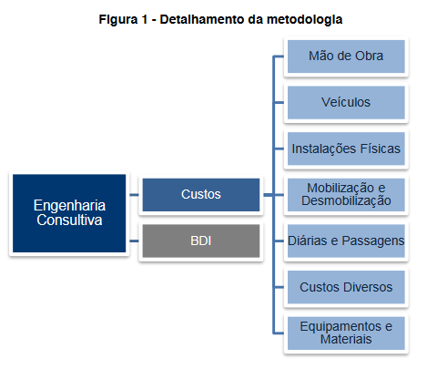

Data Base | Apr-21

Referencia | DNIT/ Consultoria | https://www.gov.br/dnit/pt-br/assuntos/planejamento-e-pesquisa/custos-e-pagamentos/custos-e-pagamentos-dnit/engenharia-consultiva/tabela-de-precos-de-consultoria-resolucao-no-11-2020

Tabela DNIT
MÃO DE OBRA |  |  | VEÍCULOS |  |  | Custo horário (R$) |  |  |  | CUSTO MENSAL
Valor Total - com encargos |  |  | Código | Tipo | unidade | Custo Operativo | quantidade de horas operativas |  | quantidade de horas improdutivas
Código | Tipo | Valor |  |  |  |  |  | Improdutivo
P8001 | Advogado júnior | 8,766.07 | E8889 | Veículo leve - tipo hatch - (sem motorista) | hora | 29.11 | 66 | 4.03 | 116.49 | 2,390.71
P8002 | Advogado pleno | 11,408.09 | E8891 | Veículo leve - tipo pick up 4 x 4 - (sem motorista) | hora | 56.35 | 66 | 16.59 | 116.49 | 5,651.67
P8003 | Advogado sênior | 18,725.52 | E8887 | Veículo van - tipo furgão - (com motorista) | hora | 58.38 | 66 | 33.75 | 116.49 | 7,784.62
P8007 | Analista de desenvolvimento de sistemas júnior | 7,232.23
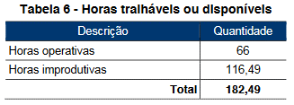
P8008 | Analista de desenvolvimento de sistemas pleno | 9,366.33
P8009 | Analista de desenvolvimento de sistemas sênior | 16,094.90
P8013 | Arquiteto júnior | 17,632.98
P8014 | Arquiteto pleno | 18,916.06
P8015 | Arquiteto sênior | 23,983.12
P8019 | Assistente social júnior | 5,819.08
P8020 | Assistente social pleno | 7,405.83
P8021 | Assistente social sênior | 12,990.36
P8025 | Auxiliar | 3,208.65
P8026 | Auxiliar administrativo | 3,727.06
P8027 | Auxiliar de laboratório | 3,572.59
P8028 | Auxiliar de topografia | 3,285.63
P8032 | Biólogo júnior | 6,003.90
P8033 | Biólogo pleno | 7,660.79
P8034 | Biólogo sênior | 12,119.74
P8038 | Chefe de escritório | 6,881.08
P8040 | Contador júnior | 7,646.33
P8041 | Contador pleno | 9,925.06
P8042 | Contador sênior | 18,780.73
P8044 | Coordenador ambiental | 27,936.67
P8045 | Economista júnior | 8,995.62
P8046 | Economista pleno | 11,724.04
P8047 | Economista sênior | 20,040.83
P8051 | Engenheiro agrimensor/Geógrafo júnior | 17,622.76
P8052 | Engenheiro agrimensor/Geógrafo pleno | 17,997.62
P8053 | Engenheiro agrimensor/Geógrafo sênior | 21,159.61
P8054 | Engenheiro agrônomo júnior | 17,622.22
P8055 | Engenheiro agrônomo pleno | 18,836.57
P8056 | Engenheiro agrônomo sênior | 23,643.77
P8057 | Engenheiro ambiental júnior | 17,648.81
P8058 | Engenheiro ambiental pleno | 18,987.31
P8059 | Engenheiro ambiental sênior | 23,724.67
P8060 | Engenheiro consultor especial | 36,089.50
P8061 | Engenheiro coordenador | 30,214.05
P8062 | Engenheiro de pesca júnior | 17,671.27
P8063 | Engenheiro de pesca pleno | 18,642.82
P8064 | Engenheiro de pesca sênior | 22,747.46
P8065 | Engenheiro de projetos júnior | 17,638.49
P8066 | Engenheiro de projetos pleno | 19,539.92
P8067 | Engenheiro de projetos sênior | 25,558.38
P8068 | Engenheiro florestal júnior | 17,671.27
P8069 | Engenheiro florestal pleno | 18,642.82
P8070 | Engenheiro florestal sênior | 22,747.46
P8080 | Geólogo júnior | 17,648.17
P8081 | Geólogo pleno | 19,919.77
P8082 | Geólogo sênior | 26,523.59
P8086 | Historiador/Sociólogo júnior | 5,161.43
P8087 | Historiador/Sociólogo pleno | 6,529.11
P8088 | Historiador/Sociólogo sênior | 11,565.80
P8092 | Jornalista júnior | 5,674.41
P8093 | Jornalista pleno | 7,228.63
P8094 | Jornalista sênior | 13,932.37
P8098 | Laboratorista | 4,532.00
P8102 | Médico veterinário | 18,581.14
P8106 | Meteorologista júnior | 7,828.21
P8107 | Meteorologista pleno | 10,157.42
P8108 | Meteorologista sênior | 16,466.42
P8112 | Motorista de caminhão | 4,313.48
P8113 | Motorista de veículo leve | 4,078.19
P8117 | Oceanógrafo júnior | 8,036.02
P8118 | Oceanógrafo pleno | 10,434.71
P8119 | Oceanógrafo sênior | 16,154.41
P8123 | Paleontólogo/Arqueólogo/Antropólogo júnior | 6,039.54
P8124 | Paleontólogo/Arqueólogo/Antropólogo pleno | 7,709.38
P8125 | Paleontólogo/Arqueólogo/Antropólogo sênior | 11,872.92
P8129 | Pedagogo júnior | 6,094.66
P8130 | Pedagogo pleno | 7,785.53
P8131 | Pedagogo sênior | 11,134.87
P8135 | Secretária | 4,816.46
P8139 | Sondador | 4,027.24
P8143 | Técnico ambiental | 5,206.96
P8147 | Técnico de obras | 6,010.02
P8151 | Técnico de segurança do trabalho | 7,646.43
P8155 | Técnico em geoprocessamento | 5,035.23
P8159 | Técnico em informática - programador | 6,106.73
P8163 | Topógrafo | 4,807.81

